箱唛扫码
Factory name (工厂名称)
PO. Number(订单号) | 82004-01
Style Code.(款号) | 5862-710
Product Code.(产品编号) | RECYCLE CARE LABEL RECYCLE COMPONENT LABEL | Carton No.(箱号):
Inner Packages(包装方式） | 2000pcs/ bundle | 1\1
SIZE/qty (尺码/数量) | 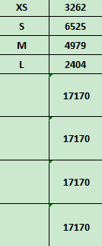
Carton Dimension（箱规） | 30*40*50 | Country of Origin：
Gross Weight（毛重） | 16.6KG | Made In China
Net Weight（净重） | 16.2KG
Remark（备注）

05862710700015
05862710700022
05862710700039
05862710700046
05862710700015
05862710700022
05862710700039
05862710700046

